Компоновки ассортимента
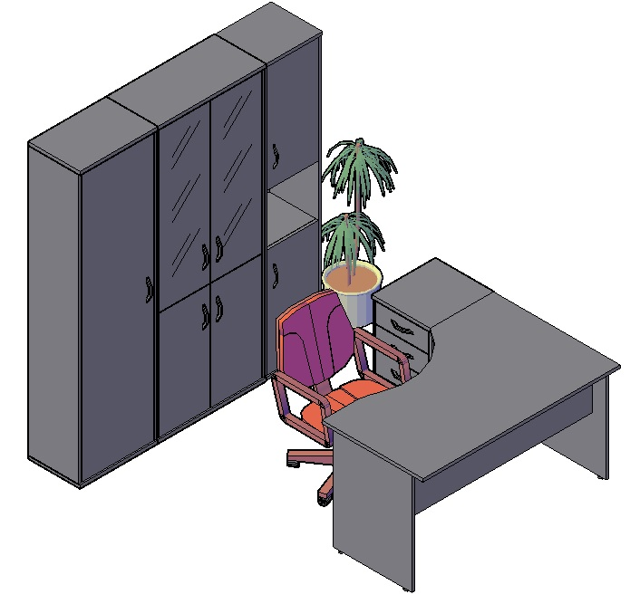
Комбинации элементов
Оперативная мебель IMAGO | Комбинация №1 | Наименование/Артикул | гр/ор/яс/бел | к/м, в/м, венге
 |  | Стол рабочий СА-2Л | 4,550.00 | 5,080.00
 |  | Тумба приставная ТП-4 | 5,745.00 | 6,060.00
 |  | Гардероб ГБ-1 | 5,460.00 | 5,733.00
 |  | Стеллаж СТ-1.2 | 10,824.00 | 11,158.00
 |  | Стеллаж СУ-1.5 Пр. | 5,689.00 | 6,127.00
 |  | Общая сумма: | 32,268.00 | 34,158.00

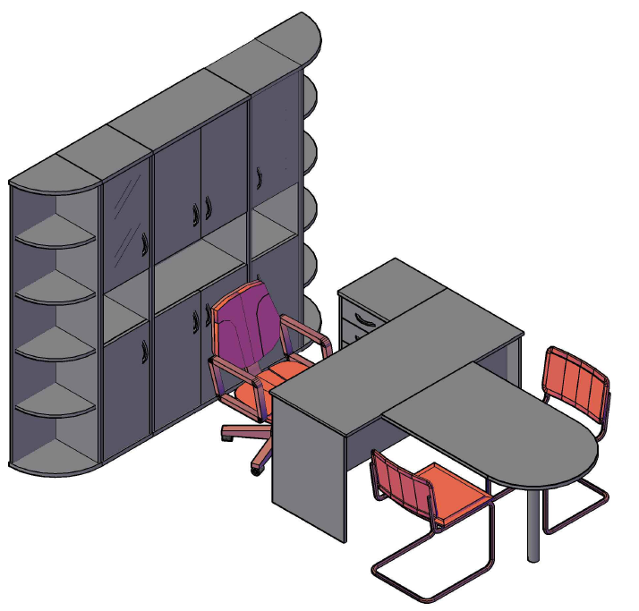
Оперативная мебель IMAGO | Комбинация №2 | Наименование/Артикул | гр/ор/яс/бел | к/м, в/м, венге
 |  | Стол рабочий СП-3 | 3,458.00 | 3,652.00
 |  | Приставка ПР-11 | 2,236.00 | 2,376.00
 |  | Опора ВТ-710.1 | 891.00 | 891.00
 |  | Тумба приставная ТП-4 | 5,745.00 | 6,060.00
 |  | Стеллаж угловой УС-1 | 4,332.00 | 4,833.00
 |  | Стеллаж угловой УС-1 | 4,332.00 | 4,833.00
 |  | Стеллаж узкий СУ-1.4 Л | 6,488.00 | 6,871.00
 |  | Стеллаж узкий СУ-1.4 Пр | 6,488.00 | 6,871.00
 |  | Стеллаж СТ-1.5 | 8,051.00 | 8,497.00
 |  | Общая сумма: | 42,021.00 | 44,884.00

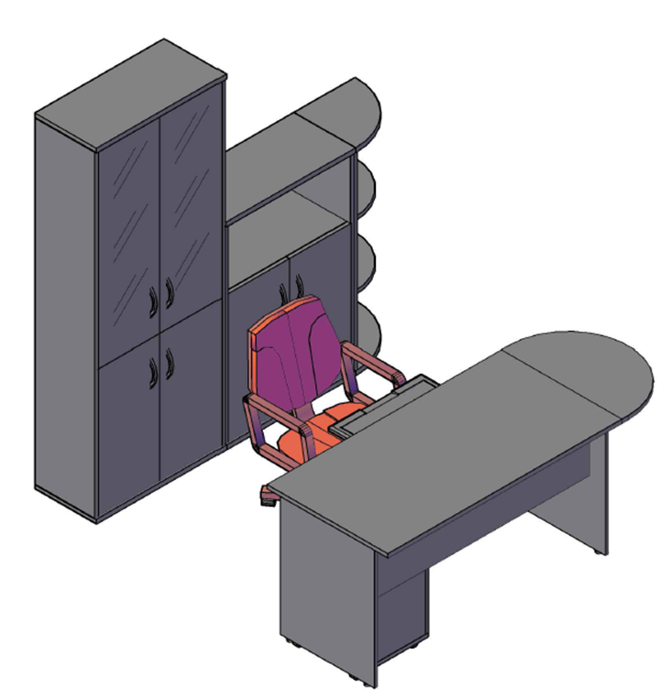
Оперативная мебель IMAGO | Комбинация №3 | Наименование/Артикул | гр/ор/яс/бел | к/м, в/м, венге
 |  | Стол рабочий СП-2 | 3,458.00 | 3,652.00
 |  | Приставка ПР-2 | 1,555.00 | 1,265.00
 |  | Опора ВТ-710 | 891.00 | 891.00
 |  | Тумба мобильная ТМ-3 | 3,985.00 | 4,220.00
 |  | Полка под к/в Y-401 | 1,064.00 | 1,064.00
 |  | Стеллаж СТ-1.2 | 10,093.00 | 10,427.00
 |  | Стеллаж СТ-2.1 | 4,631.00 | 5,080.00
 |  | Стеллаж угловой УС-2 | 3,111.00 | 3,431.00
 |  | Общая сумма: | 28,788.00 | 30,030.00

